Nivellement Simple (3fils)
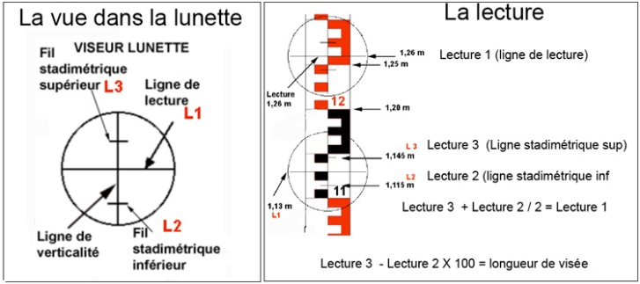 |  |  |  |  |  |  | 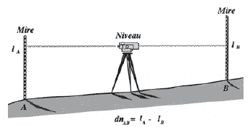
Carnet de nivellement direct
Date : |  |  |  | Niveau : |  |  |  | Équipe :

St | Points visés | Lectures arrières | e (mm) | Dist. Ar. | Lectures avants | e (mm) | Dist Av. | Dz | Corr. | Altitude

 | S = |  |  |  |  |  |  |  |  | Zb =

 |  |  |  |  |  |  |  |  |  | f =

 |  |  |  |  |  |  |  |  | Feuille : /

